くまぴあレイアウト
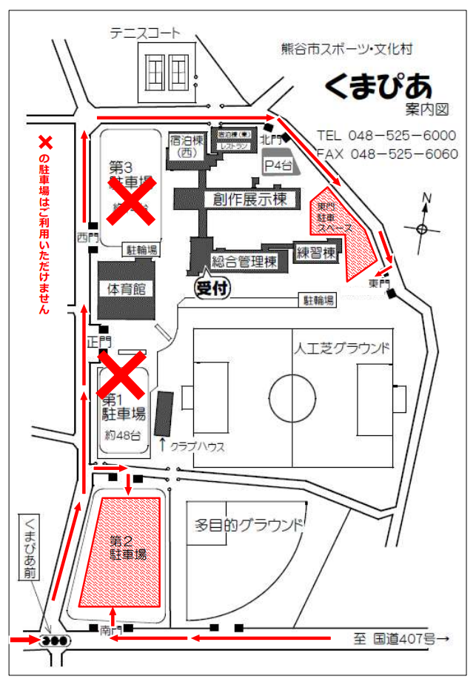
Bピッチ
Aピッチ
本 部
観戦席
観戦席
チーム待機場所

大麻生Gレイアウト
 |  |  |  |  |  |  |  |  |  |  |  | ゴール置場 駐車禁止
 |  |  |  |  |  |  |  |  |  | 荒川側

 |  | 練習場

 |  |  |  |  |  |  |  |  | グランドゴルフ場使用禁止
 |  |  |  |  |  |  | WC

 |  |  |  |  |  |  |  | 練習場

本部
 |  |  | ● |  | ●
 |  |  |  |  |  |  |  |  |  | 観 戦
 |  |  |  |  |  | 観 戦
 |  | 選手
 |  |  | Eピッチ 68x50 |  |  |  |  | ● |  |  |  |  | ●
 |  |  |  |  |  |  |  |  |  |  | Dピッチ 68x50

 |  | 選手
 |  |  |  |  |  |  |  | ● |  |  |  |  | ●

 |  |  |  |  |  |  |  |  |  | 選手 |  | 選手
 |  |  | ● |  | ● |  | WC |  | 身障者ｽﾍﾟｰｽ 駐車禁止

 |  |  |  |  |  |  |  |  |  |  | 駐車場

 |  |  |  |  | ソフトボール場 使用注意

 |  |  |  |  |  |  | 野鳥の会の駐車場 (コーン設置スペース) は、駐車禁止です。

 |  |  | スロープ、土手につながります。

注意事項 |  |  |  | ※ 9時から14時までの車両循環ルール：時計反対まわり

1 | 駐車場の身障者スペースには対象者以外は駐車しないようにしてください。

2 | 荒川側ゴール置場には駐車しないようにしてください。

3 | 公園内外周道路に駐車する場合はグランド側に駐車しないようにしてください。

4 | アップスペースはお互いの状況を確認し譲り合って使用ください。

5 | グランドゴルフ場の使用はできません。ソフトボール場は注意して使用してください。

6 | ゴミは持ち帰り美化にご協力願います。

7 | 公園内は禁煙です。

8 | 自チームベンチサイドのゴール裏にボールパーソン２名のご協力をお願いします。
 | ●＝ボールパーソン

くまぴあ「駐車証」
駐車許可証

大会名: 第31回 熊谷市サッカー協会少年部長杯（U-10）

チーム名:

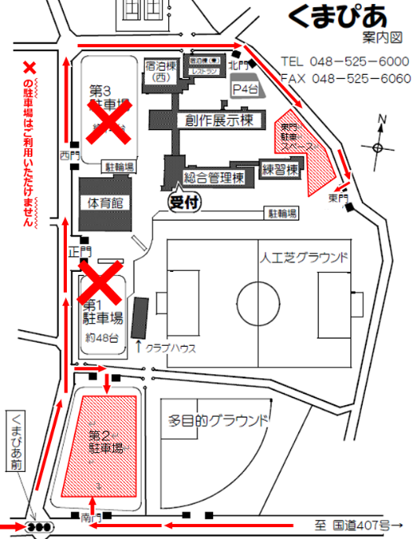
 |  | 許可期日 2025年 5月17日(土)

x

 | ※左図の×の駐車場は、お使いいただけません。

 | ※許可証はダッシュボード運転席前に掲示してください

 | ※送迎以外の常時駐車は1チーム10台です。

 | 熊谷市サッカー協会 少年部

